Salesforce 取引先 入力例
【連携設定】
Sansan Data Hubと連携するかを選択してください。
※連携したくないオブジェクトの場合、必ず「連携しない」をお選びください。
誤って「連携する」を選択した場合、意図せず連携されてしまう恐れがございます。
取引先[Account]オブジェクトからのデータ読み込み設定
表示ラベル | API参照名
取引先 | Account
連携設定
取引先をData Hubに連携しますか？ | 連携する
【取引先の登録状況】
質問に応じて適切な回答を選択してください。
※どの項目で法人名の情報を管理しているかを確認するための質問です。ここで選択した回答に基づき、下の「会社名」に項目が表示されます。
取引先の登録状況
取引先は法人単位で登録されてますか？ あるいは事業部や拠点単位で登録されてますか？ | 法人単位で登録
【項目ラベル】
カスタム項目から読み込む場合はラベル名と項目名を記載してください。
【読み込み有無】
読み込む項目の情報をB列「表示ラベル」とC列「項目名（API参照名）」へ記入してください。
項目を読み込ませない場合は、B列「表示ラベル」とC列「項目名（API参照名）」を空欄にしてください。
事業部や拠点単位で登録してる場合、 取引先名(Name)にはどのような名前が記載されてますか？ | ▼いずれかを選択してください
Sansan Data Hubによる連携をする場合は、 法人名"のみ"が記載された項目が必要です。 法人名のみが記載された項目はどこにありますか？ | ▼いずれかを選択してください
Sansan Data Hub識別用の項目 | Salesforce【取引先】項目の表示ラベル | 項目名（API参照名） | 読み込み有無/優先順位
会社名 | 取引先名 | Name | 読み込む
 | 親取引先名 | Parent.Name | 何もしない
 |  |  | 何もしない
電話番号 | 電話 | Phone | 読み込む
FAX番号 | Fax | Fax | 読み込む
URL | Webサイト | Website | 読み込む
拠点名 | 拠点名を記した項目があれば記載 | （読み込む必要がなければ削除してください） | 何もしない
住所(1行表示） | 住所（請求先） | BillingAddress | 読み込む
 | 住所を記したカスタム項目を記載 | （読み込む必要がなければ削除してください） | 何もしない
住所は標準項目（BillingAddress , ShippingAddress）を利用していますか？ |  |  | 標準項目を利用している

カスタム項目へ住所を記載している場合、 郵便番号／都道府県／市区町村／町名・番地の 一部またはすべてを別項目で管理していますか？ |  |  | ▼いずれかを選択してください
【住所】
住所として利用されている項目を「住所（請求先）」・「住所（納入先）」から選択してください。

郵便番号 | 郵便番号を記した項目を記載 |  | 何もしない
都道府県 | 都道府県を記した項目を記載 |  | 何もしない
市区町村 | 市区町村を記した項目を記載 |  | 何もしない
町名・番地と建物名 | 町名・番地と建物名を記した項目を記載 |  | 何もしない
※Salesforceの「取引先」オブジェクトからSansan Data Hubへデータを読み込むための設定テーブルです。

Sansan Data Hubへ読み込むレコードを限定する場合は、以下に読み込むレコードの条件を指定してください。（すべてのレコードを読み込む場合は記載不要です）
論理演算 | 項目名（API参照名） | 演算子 | 値
 | Recordtype.Developername | = | houjin

取り込み条件のSOQL WHERE句以降を記入してください。（例 : IsValid = true AND Name != 'InvalidMan'）
SOQLのWHERE句以降
Recordtype.Developername='houjin'

※記入いただいた内容で正しい結果を取得できるかどうかは、以下でご案内している手順よりご確認ください。
▶ SOQL 検証方法

SOQL 検証方法
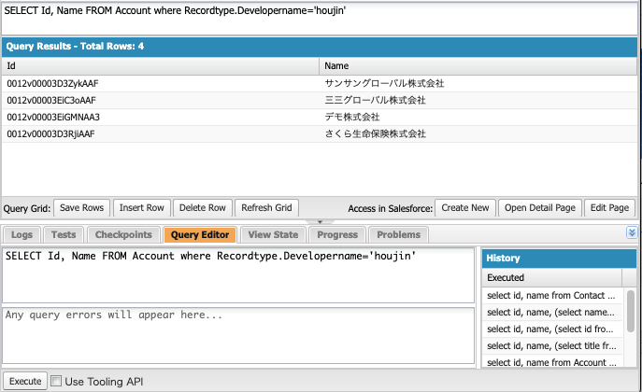
SOQL 検証方法
以下の手順より、指定いただいたWHERE句以降の内容で意図したレコードを取得できるかをご確認ください。

① Salesforceへ管理者アカウントを使用してログインします

② 画面右上の歯車マークから、「開発者コンソール」をクリックします。
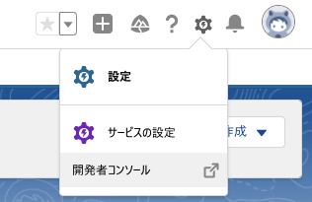

③ 赤枠の部分に下記クエリを入力後、「Execute」をクリックします。

絞り込み結果をレコード名で確認したい場合：
SELECT Id, Name FROM Account WHERE <SOQLのWHERE句以降で入力した内容を記載してください>
絞り込み結果を件数で確認したい場合：
SELECT COUNT (Id) FROM Account WHERE <SOQLのWHERE句以降で入力した内容を記載してください>

例：SELECT Id, Name FROM Account where Recordtype.Developername='houjin'
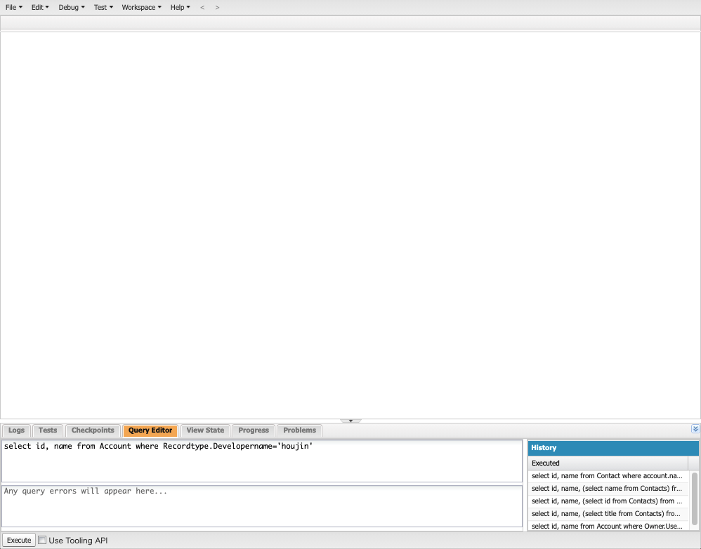

④ 上部に実行結果が表示されるため、絞り込みたいレコードだけを抽出できていることをご確認ください。

